Exploratory Testing
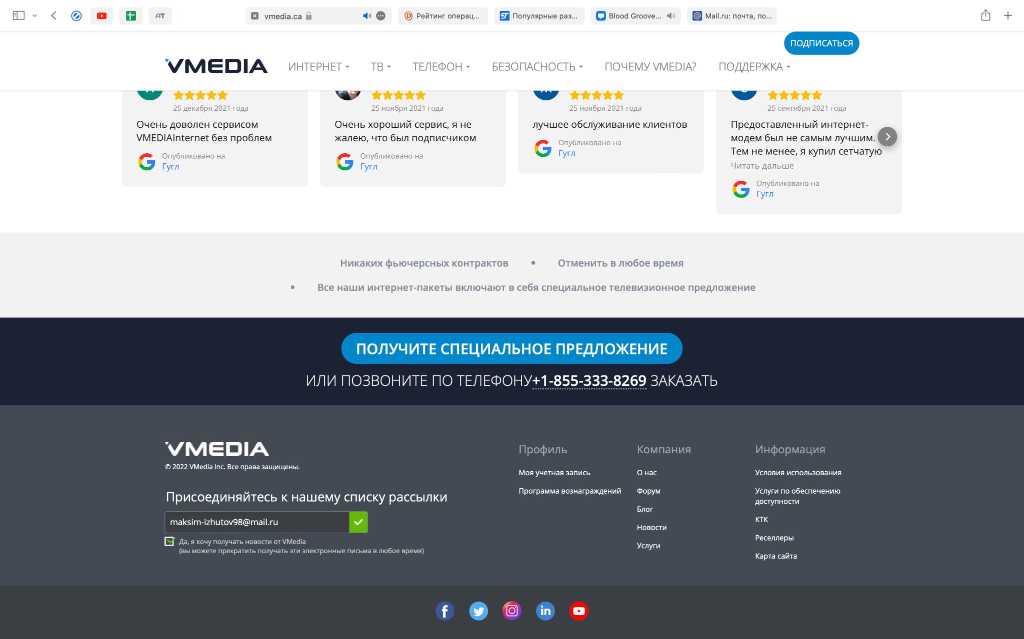
6. Найдите и оформите баг-репорт, используя методику Exploratory Testing, на сайте https://www.vmedia.ca

Номер тест - кейса/ID | Название | Предварительные шаги | Шаги | Данные | Ожидаемый результат | Фактический результат

1 | Ввод валидных данных | Открыть сайт https://www.vmedia.ca/fr | Пролистать до самого низа страницы ввести Email и поставить галочку | Ввести валидный Email | На почту приходит уведомление, что подписалиь на рассылку | На почту не приходит уведомление

